Паспорт АБ теста
Гипотеза
Если пользователи заказывают у нас поездку типа "комфорт", выбрасывать баннер-картинку с ярким запоминающимся баннером, картинкой лимузина и предложением исправить статус поездки с "комфорта" на бизнес, это повысит количество поездок "бизнес" на 5%. То есть мы повысим количество бизнес-поездок с 11,9% до 16%. | Нулевая и Альтернативная гипотезы:
Тестируемое изменение | Н0 | Количество поездок класса "busines" в тестовой группе по сравнению с контрольной группой не увеличиться
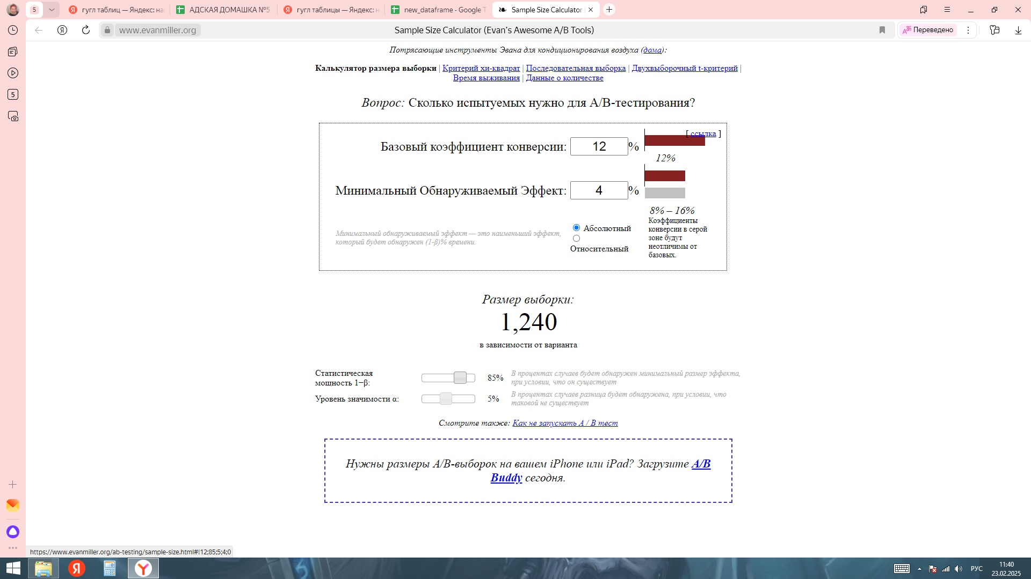
В окне заказа (этап price_seen) у нас добавляется баннер- картинка "Лимузин" с предложением изменить статус поездки с "комфорт" на "бизнес". | Н1 | Количество поездок класса "busines" в тестовой группе увеличиться на 4 процентных пункта по сравнению с контрольной группой.
Бизнес-цель
Увеличение поездок класса "бизнес", то есть увеличение самых дорогих поездок, как следствие увеличение нашей тотал-выручки.
Генеральная совокупность
Пользователи, заказывающие поездки класса "комфорт"
Какие метрики понадобяться
количество"oder_class", " user_id"
Первичные метрики
order_class (business)
Вторичные метрики
И самое важное, что поездка завершена успешно. Метрика ride_completed

Тип данных | Бинарные
Используемая статистика | T-test

Текущее значение поездок "бизнес" относительно общего кол-ва поездок. | 12%
Tails | Двусторонний
Уровень значимости, alpha | 5% | вероятность ошибки первого рода
Мощность, power | 85% | вероятность ошибки второго рода
Размер аудитории (пользователи, заказывающие поездку класса "комфорт") | 1,240.00
Сплитование | 50/50

https://www.evanmiller.org/ab-testing/sample-size.html

Коментарий:
Согласно данному тут калькулятору, нам потребуеся 1240 наблюдений. То есть в выборку мы возьмем не менее 2240 наблюдений.
Мощность теста 85% я взяла из расчета, что чем выше мощность теста, тем больше вероятность исключить ошибку второго рода. И размер выборки не сильно увеличивается если поднять мощность с 80% до 85%. Что видно из калькулятора.
Подготовка сплита.
1. Отфильтровали, только тех пользователей, что заказывали поездки класса "comfort"
2. Отфильтровали, оставили только те наблюденя, где поездка была завершена успешно (ride_compleet)
3. Сделали разбивку на группу 1 (контрольную) и 0(тестовую), добавили столбец с названиями test и control
4. Отфильтровали, оставили на одном листе тестовую группу, а на другом контрольную.
5. Проверили, чтобы в выборках было равное количество наблюдений, и их было больше чем 1240 в каждой.

